Циклони
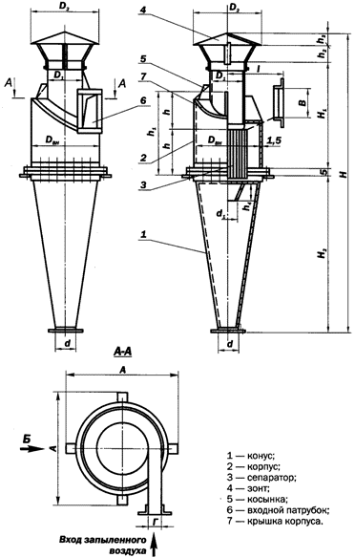
Циклони типу Ц
Назва | Продуктивність | Діаметр | Висота | Вага | Вартість
 | м.куб./год. | мм | мм | кг | грн
Циклон Ц-250 | 500-700 | 250 | 1150 | 18.10
Циклон Ц-300 | 700-1000 | 300 | 1380 | 26.30
Циклон Ц-375 | 1000-1500 | 375 | 1720 | 36.00
Циклон Ц-450 | 1500-2200 | 450 | 2035 | 53.60
Циклон Ц-550 | 2200-3200 | 550 | 2505 | 71.00
Циклон Ц-600 | 2600-3250 | 600 | 2455 | 78.70
Циклон Ц-675 | 3200-4600 | 675 | 3053 | 101.10
Циклон Ц-730 | 3850-4800 | 730 | 3345 | 106.10
Циклон Ц-800 | 4600-6600 | 800 | 3650 | 159.50
Циклон Ц-870 | 5450-6850 | 870 | 3980 | 184.50
Циклон Ц-950 | 6600-9500 | 950 | 4335 | 207.50
Циклон Ц-1050 | 7950-9950 | 1050 | 4815 | 246.00
Циклон Ц-1150 | 9500-14000 | 1150 | 5255 | 312.90
Циклон Ц-1235 | 11000-13700 | 1235 | 5655 | 325.30
Циклон Ц-1320 | 12550-15700 | 1320 | 6045 | 458.90
Циклон Ц-1400 | 14000-20000 | 1400 | 6395 | 462.40
Циклон Ц-1500 | 16000-23000 | 1500 | 6855 | 515.30
Циклон Ц-1600 | 18400-23000 | 1600 | 7335 | 571.50

Циклон вказаного типу використовується для механічного видалення відходів
деревообробки ( пил, стружка, тріски) в системах пневмо-транспорту.
Циклон типу Ц складається з корпуса, конуса, вхідного патрубка, зонта і вихлопної
труби з сепаратором.
Наявність сепаратора в нижній частині вихлопної труби сприяє додатковому розкрученню
забрудненого потоку повітря, і тим самим збільшує ефективність очистки повітря.

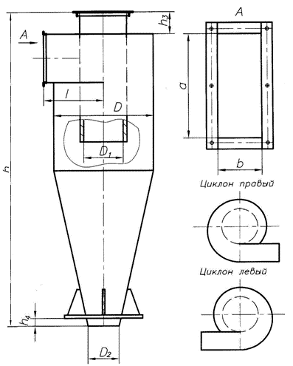
Циклони СЦН-40
Назва | Продуктивність | Діаметр | Висота | Вага | Вартість | a | b
 | м.куб./год. | мм | мм | кг | грн | мм | мм
Циклон СЦН-40-300
Циклон СЦН-40-400
Циклон СЦН-40-500
Циклон СЦН-40-600
Циклон СЦН-40-700
Циклон СЦН-40-800
Циклон СЦН-40-900
Циклон СЦН-40-1000
Циклон СЦН-40-1100
Циклон СЦН-40-1200

Циклони СЦН-40 застосовуються для ефективної очистки повітря від дрібної та середньодисперсної
пилюки в системах аспірації.
Дані циклони мають більш високу степінь очистки в порівнянні зциклонами ЦН-15.
Циклони значно менше забиваютьсяіменше підлягають абразивному зносу.

Циклон ЦН-15 з равликом
Позначення | Діаметр, мм | Маса, кг | Ціна, грн
ЦН-15-300 | 300 | 32
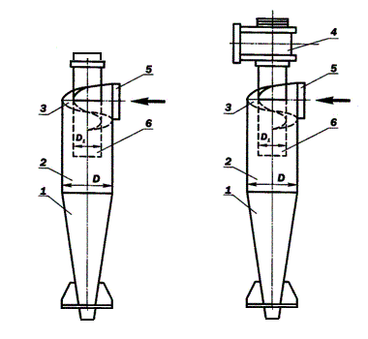
ЦН-15-400 | 400 | 54
ЦН-15-450 | 450 | 74
ЦН-15-500 | 500 | 113
ЦН-15-550 | 550 | 135
ЦН-15-600 | 600 | 160
ЦН-15-650 | 650 | 188
ЦН-15-700 | 700 | 217
ЦН-15-750 | 750 | 250
ЦН-15-800 | 800 | 282
ЦН-15-900 | 900 | 365
ЦН-15-1000 | 1000 | 449
ЦН-15-1200 | 1200 | 668
ЦН-15-1400 | 1400 | 906

Циклон ЦН-15 без равлика
Позначення | Діаметр, мм | Маса, кг | Ціна, грн
ЦН-15-300 | 300 | 26.8
ЦН-15-400 | 400 | 45.9
ЦН-15-450 | 450 | 63.7
ЦН-15-500 | 500 | 100.8
ЦН-15-550 | 550 | 120.3
ЦН-15-600 | 600 | 143.3
ЦН-15-650 | 650 | 167.8
ЦН-15-700 | 700 | 194.6
ЦН-15-750 | 750 | 223.6
ЦН-15-800 | 800 | 253.2
ЦН-15-900 | 900 | 329.1 |  | Циклони ЦН-15 застосовуються для ефективної очистки повітря від дрібного та
ЦН-15-1000 | 1000 | 404.1 |  | середньодисперсного пилу в системах аспірації.
ЦН-15-1200 | 1200 | 578.9
ЦН-15-1400 | 1400 | 787.1

